报价要求
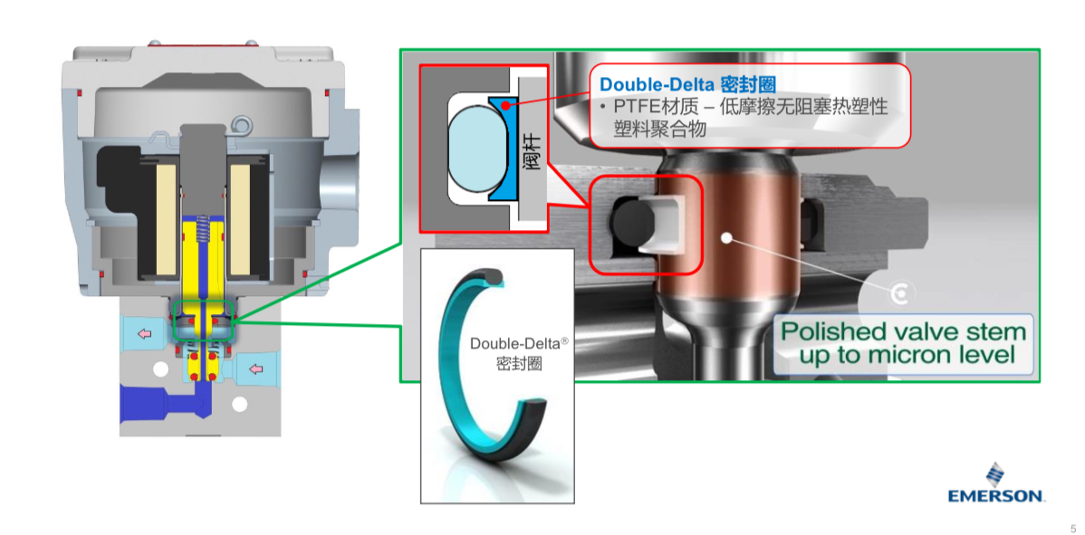
ASCO电磁阀独有内部结构设计
内部密封结构 | 使用静态密封代替填充式密封结构来防止外漏，减少磨损增强阀内部的整体耐久性
阀杆部分的密封设计 | 与阀杆接触的密封填料为非橡胶材质，密封件不直接跟阀杆接触，依靠阀杆的高光洁度和填料实现密封，这种结构使得使用寿命大大增加，这种设计为ASCO独有
阀芯结构 | 上述两点使得ASCO 327系列产品的阀芯可以实现无呼吸孔设计，所以空气中的水分就无法进入到产品的阀芯中
核心部件设计寿命 | 线圈密封和垫片的长寿命设计，使得ASCO产品的使用寿命跟着大幅增加

